Sheet1
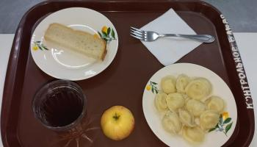
Школа | МБОУ Большекирсановская сош имени Героя Советского Союза Хайло В.А. |  |  | Отд./корп |  |  |  | День | 14/09/2023

Прием пищи | Раздел | № рец. | Блюдо | Выход, г | Цена | Калорийность | Белки | Жиры | Углеводы
Завтрак | гор.блюдо | 392 | Пельмени мясные отварные (полуфабрикат) | 200.00 | 58.05 | 341.00 | 21.10 | 12.45 | 36.05
 | гор.напиток | 377 | Чай | 180.00 | 1.75 | 56.01 | 0.12 | 0.02 | 13.73
 | хлеб | Н | Хлеб пшеничный | 20.00 | 2.67 | 46.00 | 1.52 | 0.16 | 9.40

 |  | 338 | Яблоко | 100.00 | 6.50 | 47.00 | 0.40 | 0.40 | 0.80

Завтрак 2 | фрукты

Обед | закуска
 | 1 блюдо |  | .
 | 2 блюдо
 | гарнир
 | сладкое
 | хлеб бел.
 | хлеб черн.

 |  |  |  | 500.00 | 68.97 | 490.01 | 23.14 | 13.03 | 59.98

